DAGNOSTICO ACTUALIZADO
 |  |  |  |  |  | PROCESO DE GESTIÓN DOCUMENTAL |  |  |  |  |  |  |  |  | POLICÍA NACIONAL
Código:1GD-FR-0020
Fecha: 04/07/2018 |  |  |  |  |  | DIAGNÓSTICO INTEGRAL PARA LOS ARCHIVOS DE LA POLICÍA NACIONAL
Versión: 0

CIUDAD: Soacha |  |  |  |  |  |  |  |  | FECHA ELABORACIÓN DEL DIAGNÓSTICO |  |  |  |  |  |  | 15 |  | 12 |  |  | 2023
RESPONSABLE DEL DILIGENCIAMIENTO:
A. IDENTIFICACIÓN
CÓDIGO Y NOMBRE DE LA UNIDAD: 3.8.9.1 POLICÍA METROPOLITANA DE SOACHA
FECHA DE CREACIÓN DE LA UNIDAD: 30/09/2021 |  |  |  |  |  |  |  |  | ACTO ADMINISTRATIVO DE CREACIÓN DE LA UNIDAD: ACTO LEGISLATIVO 002 DE 2020
DIRECCIÓN DE LA UNIDAD: Carrera 4 No. 38-160, barrio Quintanares |  |  |  |  |  |  |  |  | ACTO ADMINISTRATIVO VIGENTE DE LA UNIDAD: RESOLUCION 03027 DEL 30/09/2021
CORREO ELECTRÓNICO DE LA UNIDAD: mesoa.guged@policia.gov.co |  |  |  |  |  |  |  |  | TELÉFONO: |  |  |  |  |  |  |  | IP:
A.1 DIRECTOR, COMANDANTE O JEFE DE LA UNIDAD:
NOMBRE:
GRADO: |  | CORONEL
CARGO: |  | COMANDANTE REGIÓN METROPOLITANA DE POLICÍA SOACHA (E)
TIEMPO EN EL CARGO: |  |  | 1 MESE 0 DIAS
A.2 ADMINISTRACIÓN DEL ARCHIVO
Jefe Grupo de Gestión Documental
NOMBRES Y APELLIDOS: |  |  |  |  |  |  |  |  | CAPACITACIÓN O CURSOS EN GESTIÓN DOCUMENTAL Y ARCHIVÍSTICA
GRADO: |  |  |  |  |  |  |  |  | 1
CARGO: JEFE GESTIÓN DOCUMENTAL |  |  |  |  |  |  |  |  | 2
TIEMPO EN EL PROCESO DE GESTIÓN DOCUMENTAL: |  |  |  |  |  |  |  |  | 3
TIEMPO EN LA INSTITUCIÓN (Años, Meses, Días): |  |  |  |  |  |  |  |  | 4
CORREO INSTITUCIONAL: |  |  |  |  |  |  |  |  | 5
No. CELULAR |  |  |  |  |  |  |  |  | 6
No IP DE LA OFICINA Y/O GRUPO: no aplica |  |  |  |  |  |  |  |  | 7
CONDICIÓN MÉDICO LABORAL: |  |  |  |  |  |  |  |  | 8
Funciones del Jefe Grupo de Gestión Documental
1 | Supervisar el trámite en las ventanillas únicas de la documentación oficial a través de mecanismos para que se garantice el manejo expedito y controlado de la correspondencia
2 | Verificar el cumplimiento a los lineamientos del proceso de gestión documental, respecto al control de registros para que se ejecuten las directrices y regulaciones de los entes competentes
3 | Supervisar la ejecución del procedimiento archivo central con el fin de garantizar la disponibilidad e integridad de los activos de información para la consulta.
4 | Proyectar las modificaciones o actualizaciones de las tablas de retención documental cuando se requiera, para el trámite respectivo ante el comité de archivo de la unidad.
5 | Realizar las actividades establecidas en la gestión documental, aplicando la normativa vigente.
6 | Realizar las actividades establecidas para la implementación del sistema de gestión ambiental en la Policía Nacional.
7 | Guardar la reserva y confidencialidad de los documentos e información que sea de su conocimiento dentro del cumplimiento de sus funciones.
Responsable Archivo Central
NOMBRES Y APELLIDOS: |  |  |  |  |  |  |  |  | CAPACITACIÓN O CURSOS EN GESTIÓN DOCUMENTAL Y ARCHIVÍSTICA
GRADO: |  |  |  |  |  |  |  |  | 1
CARGO: RESPONSABLE DE ARCHIVO |  |  |  |  |  |  |  |  | 2
TIEMPO EN EL PROCESO DE GESTIÓN DOCUMENTAL: |  |  |  |  |  |  |  |  | 3
TIEMPO EN LA INSTITUCIÓN: |  |  |  |  |  |  |  |  | 4
CORREO INSTITUCIONAL: |  |  |  |  |  |  |  |  | 5
No. CELULAR: |  |  |  |  |  |  |  |  | 6
No IP DE LA OFICINA Y/O GRUPO: NO APLICA |  |  |  |  |  |  |  |  | 7
CONDICIÓN MÉDICO LABORAL: |  |  |  |  |  |  |  |  | 8
Funciones del Responsable Archivo Central
1 | Revisar los parámetros establecidos en gestión documental con el fin de garantizar los niveles de seguridad y confidencialidad de la información.
2 | Llevar el control de la entrada y salida de documentos que se encuentren bajo su responsabilidad siguiendo los procedimientos establecidos con el fin de prevenir la pérdida de información.
3 | Revisar los conceptos técnicos sobre gestión documental emitidos por el grupo con el fin de que cumplan con las directrices de la Institución y estatal.
4 | Realizar las actividades establecidas en la gestión documental, aplicando la normativa vigente
5 | Guardar la reserva y confidencialidad de los documentos e información que sea de su conocimiento dentro del cumplimiento de sus funciones
6
7
TALENTO HUMANO
GRADO | APELLIDOS Y NOMBRES |  |  |  | CÉDULA | CARGO ACTUAL | No. De Celular | TIEMPO DE SERVICIO EN LA UNIDAD |  |  | TIEMPO EN EL PROCESO DE GESTIÓN DOCUMENTAL |  |  | NIVEL ACADÉMICO |  |  |  |  | CONDICIÓN MÉDICO LABORAL
 |  |  |  |  |  |  |  | Años | Meses | Días | Años | Meses | Días
IT |  |  |  |  |  | jefe gestion documental |  |  |  |  | 0 | 11 | 0 | TECNICO PROFESIONAL EN SERVICIO DE POLICIA
PT |  |  |  |  |  | Responsable de archivo |  |  |  |  | 1 | 10 | 5 | TECNICO EN ASISTENCIA EN ADMINISTRACION DOCUMENTAL
ADS12 |  |  |  |  |  | Auxiliar de Servicios-10 |  |  |  |  | 8 | 9 | 22 | TECNOLOGÍA EN GESTIÓN DOCUMENTAL
ADS12 |  |  |  |  |  | Auxiliar de Servicios-10 |  |  |  |  | 1 | 3 | 9 | CURSO ADMINISTRACION DOCUMENTAL EN EL ENTORNO LABORAL
ADS12 |  |  |  |  |  | Auxiliar de Servicios-10 |  |  |  |  | 2 | 0 | 20 | TECNOLOGÍA EN GESTIÓN DOCUMENTAL

A.3 NIVEL Y TIPO DE ARCHIVO
NIVEL DE LA UNIDAD |  |  |  |  | Asesor |  | Control |  | Operativo |  |  |  | Administrativo |  |  |  |  | Docente
 |  |  |  |  |  |  |  |  | X
JURISDICCIÓN |  |  |  |  | Dirección |  |  | Oficina Asesora |  |  | Región |  | Metropolitana |  | Departamento |  |  | Escuela de Policía |  |  |  | Centro de Instrucción
 |  |  |  |  |  |  |  |  |  |  |  |  | X
MISIÓN DE LA UNIDAD |  |  |  |  | CON EL PROPÓSITO DE FORTALECER LAS CONDICIONES DE SEGURIDAD Y CONVIVENCIA EN EL MUNICIPIO DE SOACHA, MEDIANTE LA IMPLEMENTACIÓN DE LAS NUEVAS ESTRATEGIAS EN LA UTILIZACIÓN DE RECURSOS EN MATERIA TECNOLÓGICA, COMUNICACIONES Y MOVILIDAD MÁS EFECTIVA, PARA LA PREVENCIÓN DEL DELITO.
SISTEMA DE ARCHIVO |  |  |  |  | Centralizado |  |  |  |  |  |  | Descentralizado
 |  |  |  |  | X
CLASES DE ARCHIVOS |  |  |  |  | Archivo de Gestión |  | Archivo de Central |  | Archivo Intermedio |  |  | Archivo Histórico |  |  | Número de Depósitos
 |  |  |  |  | X |  |  |  |  |  |  |  |  |  | 1
NUMERO DE DEPENDENCIAS |  |  |  |  | Operativas |  |  |  |  |  |  |  | Administrativas

SERVICIOS QUE PRESTA |  |  |  |  | EL GRUPO DE GESTIÓN DOCUMENTAL - ARCHIVO CENTRAL PRESTA LOS SIGUIENTES SERVICIOS
 |  |  |  |  | 1 | Asesorías y Acompañamientos |  |  |  |  | Periodicidad |  | Semanal | Cantidad |  | 1 | Origen |  | Interno
 |  |  |  |  | 2 | Respuesta Derechos de Petición |  |  |  |  |  |  | Semanal |  |  | 10 |  |  | Interno Y Externo
 |  |  |  |  | 3 | Prestamos y Consultas de Documentos |  |  |  |  |  |  | Semanal |  |  | 5 |  |  | Interno Y Externo
 |  |  |  |  | 4 | Requerimientos / Solicitudes |  |  |  |  |  |  | Semanal |  |  | 14 |  |  | Interno Y Externo
 |  |  |  |  | 5
 |  |  |  |  | 6
 |  |  |  |  | 7
 |  |  |  |  | PROCESOS TÉCNICOS DE REPROGRAFÍA DESARROLLADOS
 |  |  |  |  | DIGITALIZACIÓN | Unidad de Conservación | Periodicidad | Cantidad | MICROFILMACIÓN |  |  | Soporte |  |  |  | Periodicidad |  |  | Cantidad
 |  |  |  |  |  | No Aplica | No Aplica |  |  |  |  | No Aplica |  |  |  | No Aplica |  |  | No aplica
 |  |  |  |  |  | Almacenamiento y Administración
 |  |  |  |  |  | No Aplica
A.4 PRESUPUESTO ANUAL DEL ARCHIVO
PROPIO: no aplica |  |  |  |  |  | ASIGNADO POR LA DEPENDENCIA: no aplica |  |  |  | SEGÚN NECESIDADES: 9,600,000 para la adquisición de un escaner multifuncional |  |  |  |  |  |  | OTRO: no aplica
...
B1. DATOS GENERALES Y UBICACIÓN DEL DEPÓSITO DE ARCHIVO
Cuenta con sensores de movimiento: |  |  |  |  |  |  | 0 | Impresoras |  |  |  |  | 0 | Unidades de Conservación (Carpetas) |  |  |  |  |  |  | 7
Deshumidificadores |  |  |  |  |  |  | 0 | Fotocopiadoras |  |  |  |  | 0 | Equipos de Microfilmación |  |  |  |  |  |  | 0
Otros, cuales?
EVIDENCIA FOTOGRÁFICA
SE DEBERÁ ANEXAR FOTOGRAFÍAS QUE DEN CUANTA DE LAS CONDICIONES TÉCNICAS MÍNIMAS QUE PRESENTA LA ESTRUCTURA DEL ARCHIVO, EQUIPAMIENTO Y MOBILIARIO, ESTANTERÍA, SEÑALÉTICA Y SEGURIDAD, LAS ÁREAS COLINDANTES Y EL ESTADO DE LA INFORMACIÓN ADMINISTRADA POR LA UNIDAD

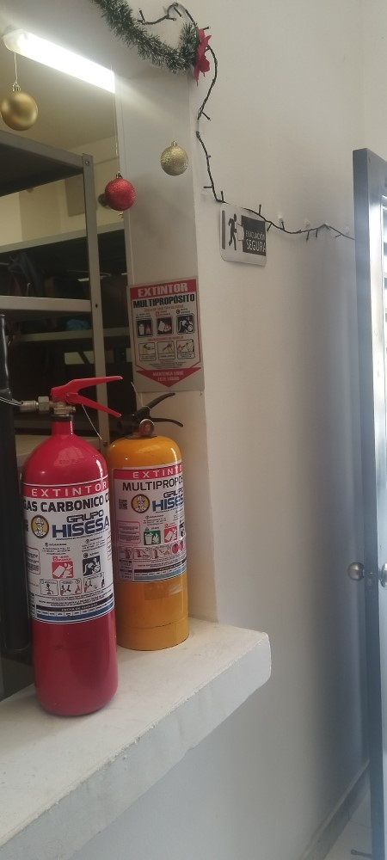
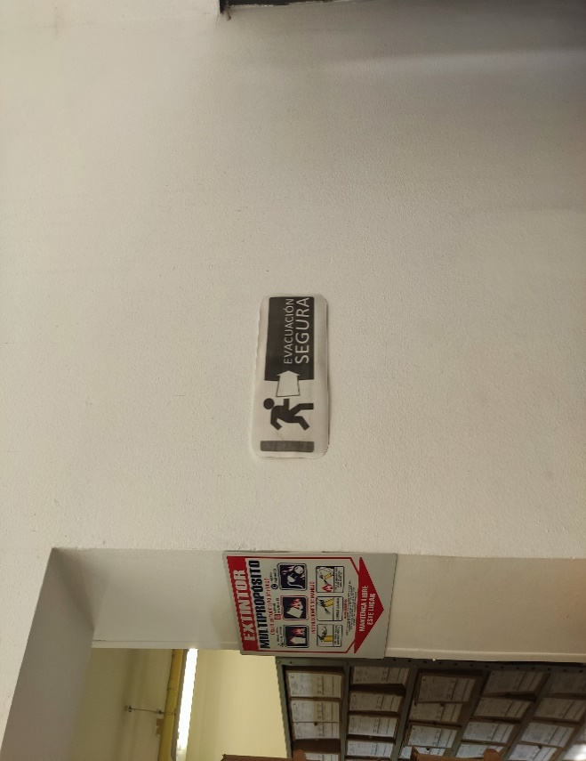
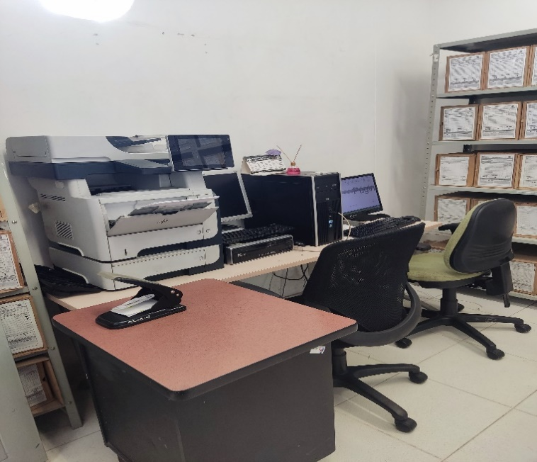
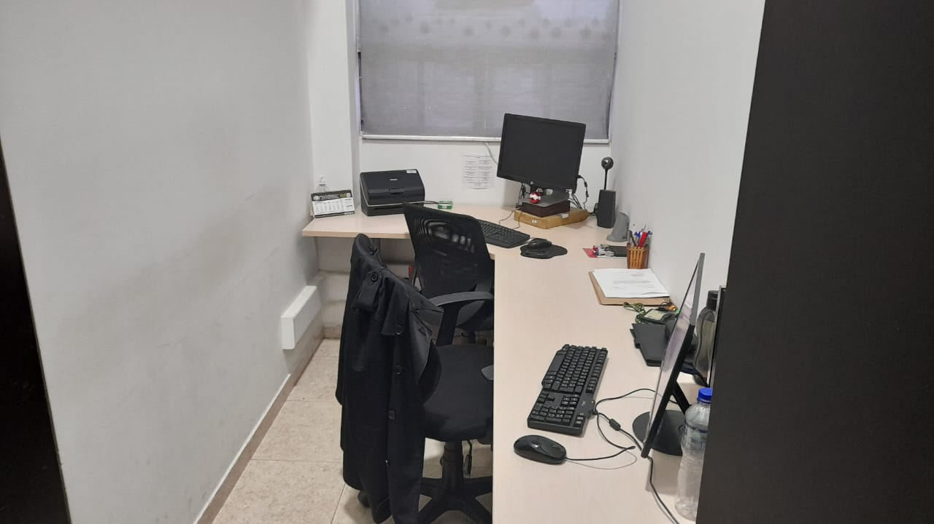

C. CARACTERÍSTICAS DE LA DOCUMENTACIÓN
...
B. Inspección y mantenimiento de sistemas de almacenamiento e instalaciones físicas |  |  |  |  |  | Archivo de Gestión |  |  | Mediante comunicación oficial GS-2023-015305-MESOA del 23/05/2023 se puso en conocimiento al señor Comandante MESOA que los puestos de trabajo deberían estar fuera del sitio donde se encuentra el Archivo Central. Igualmente la estantería, las instalaciones donde se tiene previsto almacenar en el momento de las transferencias primarias el acervo documental una vez cumplan su tiempo de retención, se encuentra en buenas y optimas condiciones. |  |  | comunicación oficial GS-2023-015305-MESOA del 23/05/2023 |  |  | Anual |  |  |  |  | Teniendo en cuenta la Resolición de estructura de la MESOA 03027 del 30/09/2021, aín no se han realizado transferencias primarias de acuerdo a los tiempos de retención; igualmente en la presente vigencia se solicito que fuese incluido en el plan de necesidades para la vigencia 2024, la adecuación de la bodega de archivo donde el Comandante manifestó verbalmente que se adecuaría el espacio donde se encuentran los PPL para que allí se
D. Monitoreo y control de condiciones ambientales |  |  |  |  |  | Archivo de Gestión |  |  | Se realizaron las acciones correspondientes mediante comunicación oficial GS-2023-031408-MESOA del 03/10/2023 para que fuese asignado un recurso de 9´916.214 pesos para la compra de 02 termohigrómetros, 01 luxómetro y 01 deshumificador. |  |  | GS-2023-031408-MESOA del 03/10/2023 |  |  | Anual |  |  |  |  | El Jefe del Área Administrativa y Financiera de la MESOA, manifestó verbalmente que en el mes de febrero se realizará el traslado del resurso para la compra de estos elementos.
E. Almacenamiento y re-almacenamiento |  |  |  |  |  | Archivo de Gestión |  |  | Se realizó la verificación de las unidades de conservación que se encuentran en el archivo de gestión de la oficina de Gestión Documental de la MESOA, y por el momento no se hace necesario cambiarlas puesto que se encuentran en correcto estado. |  |  | GS-2023-040424-MESOA del 15/12/2023 |  |  | Semestral |  |  |  |  | El Archivo Central de la MESOA no cuenta con acervo docuemntal toda vez que aún no se han realizado transferencias promarias teniendo en cuenta a los tiempos de retención y debido a su Resolución de estructura 03027 del 30/09/2021.
F. Prevención de emergencias y atención de desastres. |  |  |  |  |  | Archivo de Gestión |  |  | Se elaboró el plan de prevención de emergencias y atención de desastre para la Policía Metropolitana de Soacha y a su vez fue socializada a todo el presonal que la conforma mediante acta AC-2023-005902-MESOA del 27/11/2023. |  |  | AC-2023-005902-MESOA del 27/11/2023. |  |  | Semestral |  |  |  |  | En el momento que se realice alguna modificación respecto al talento humano de MESOA-GUGED, comandante de la unidad o cual quier otra situación especial, se procederá a realizar las modificaciones a que haya lugar.
PLAN DE CONSERVACIÓN PREVENTIVA
Programa |  |  |  |  |  | Clase de Archivo |  |  | Actividad |  |  | Evidencia |  |  | periodicidad |  |  |  |  | Observaciones
A. Preservación digitla a largo plazo |  |  |  |  |  | Archivo de Gestión |  |  | Se realizaron las acciones correspondientes para que fuese creada una carpeta en el servidor de archivos de la MESOA con el fin primordial de poder salvaguardar la información que se produce en función del proceso con único acceso del personal que la conforma, igualmente el Backup del correo electrónico mesoa.guged@policia.gov.co Igualmente se socializó a todo el personal especialmente a los Comandantes de estaciones de Policía, Especialidades y Dependencias Asesoras para que realizarán e implementaran este programa. |  |  | GS-2023-040424-MESOA del 15/12/2023 |  |  | Mensual |  |  |  |  | La oficina de Gestión Documental de la MESOA, implemento carpetas dentro de su nube GUGED de acuerdo a la TRD que se encuentra vigente para que así mismo sea gurdada la información; dentro de las capacitaciones e instrucciones que se realizaron, se dispuso para que todas las oficinas realizaran esta actividad.
EVIDENCIA FOTOGRÁFICA
SE DEBERÁ ANEXAR FOTOGRAFÍAS QUE DEN CUANTA DE LAS CONDICIONES DE ORGANIZACIÓN, ADMINISTRACIÓN, CUSTODIA Y CONSERVACIÓN DE LOS ACERVOS DOCUMENTALES
Plan de conservación de preventiva
SOCIALIZACIÓN PLAN DE EMERGENCIAS Y ATENCIA DE DESATRES |  |  | CAPACITACIONES |  |  | CONTROL CONDICIONES AMBIENTALES |  |  |  |  | LIMPIEZA ARCHIVOS DE GESTIÓN
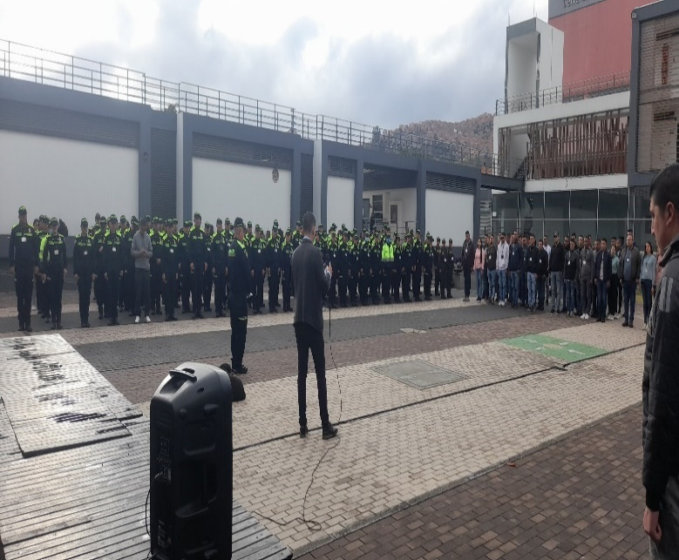
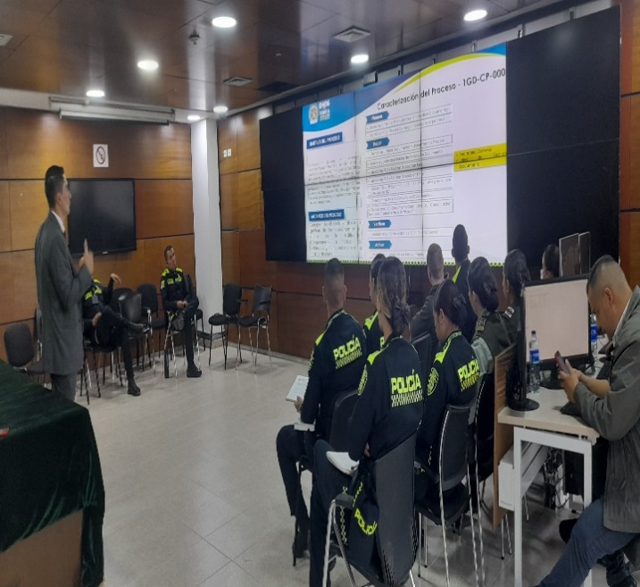
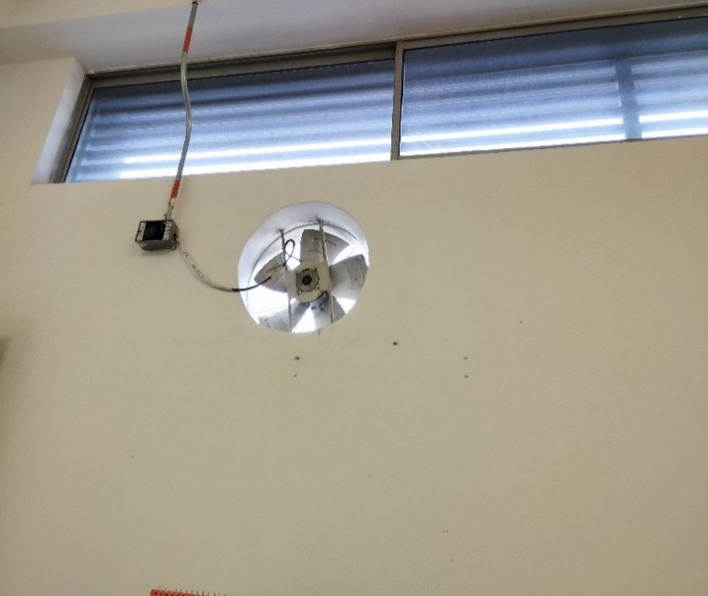
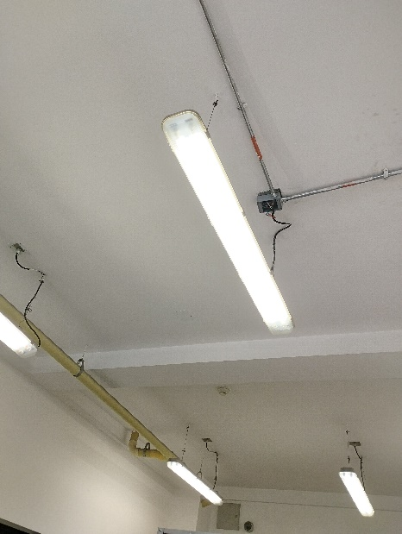
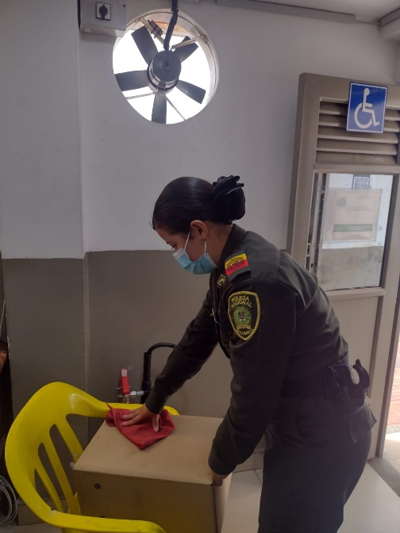
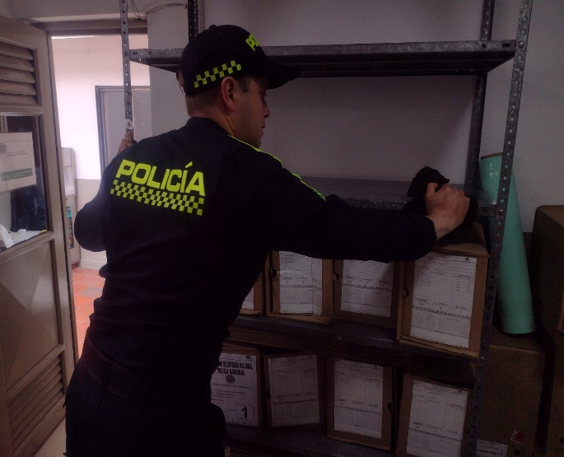

Fecha de Elaboración |  |  | 16 | 12 | 2023 |  | Fecha de Elaboración |  | 17 | 12 | 2023 |  |  |  | VISTO BUENO JEFE DE LA UNIDAD
Diagnostico Elaborado por: |  |  |  |  |  |  | Jefe Grupo de Gestión Documental |  |  |  |  |  |  |  | Comandante de Unidad
 |  |  | Grado Nombres y Apellidos |  |  |  |  |  | Grado Nombres y Apellidos |  |  |  |  |  |  | Grado Nombres y Apellidos

Firma |  |  |  |  |  |  | Firma |  |  |  |  |  |  |  |  | Firma

INSTRUCCIONES PARA EL DILIGENCIAMIENTO

